亘理小学校 プラットホーム写真
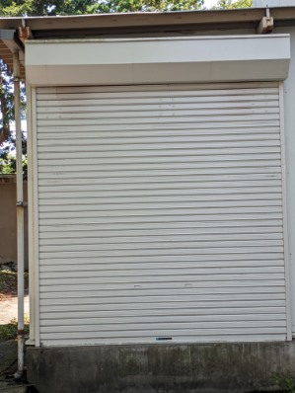
170cm
47cm
亘理小学校
①配膳室外正面 | ②
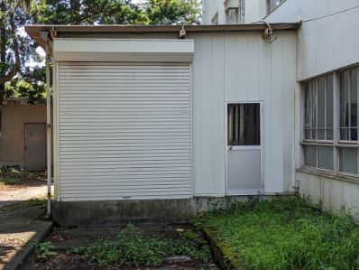 | 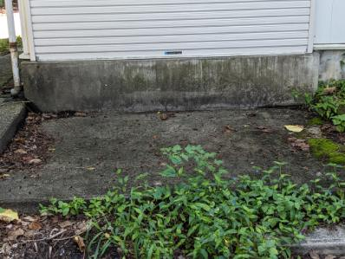
③
240cm
260cm

荒浜小学校 プラットホーム写真
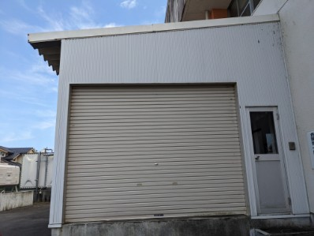
38cm
52cm
170cm
荒浜小学校
①配膳室外正面 | ②
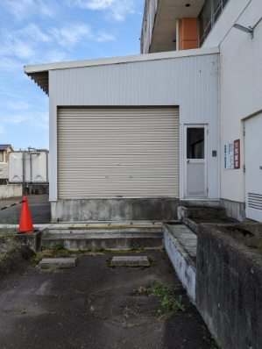 | 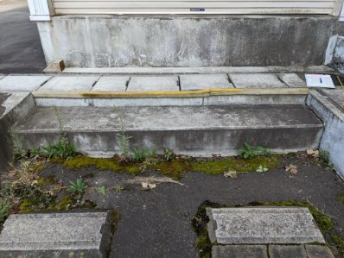
③
290cm
230cm

吉田小学校 プラットホーム写真
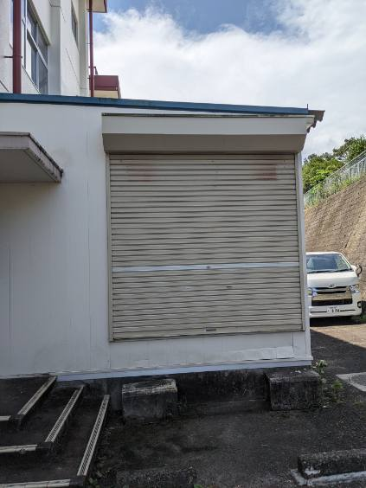
52cm
170cm
吉田小学校
①配膳室外正面 | ②
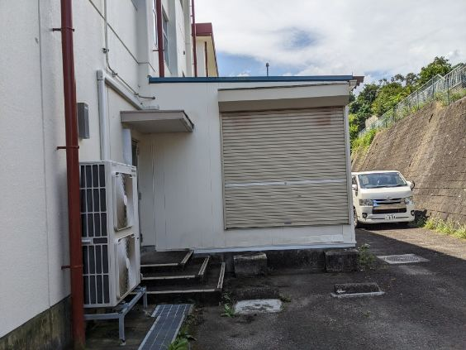
③
240cm
225cm

長瀞小学校 プラットホーム写真
94cm
386cm
長瀞小学校
①配膳室外正面 | ②
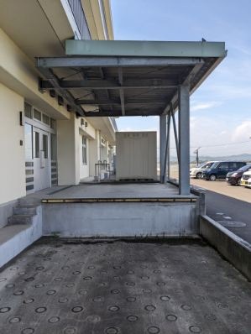 | 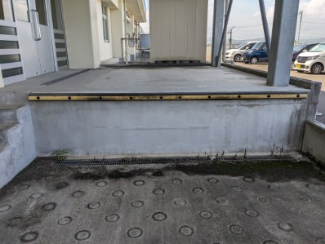
③ | ④
466cm
282cm
200cm
165cm
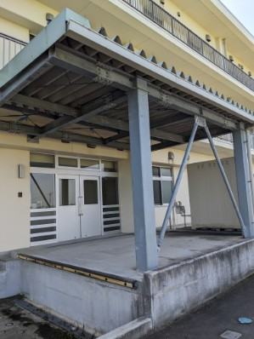 | 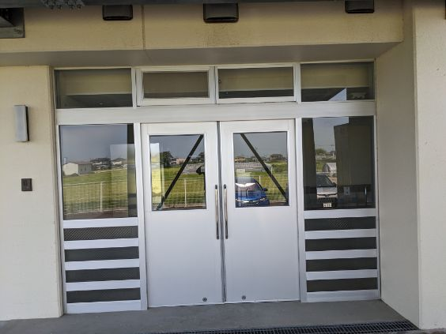

逢隈小学校 プラットホーム写真
78cm
逢隈小学校
①配膳室外正面 | ②
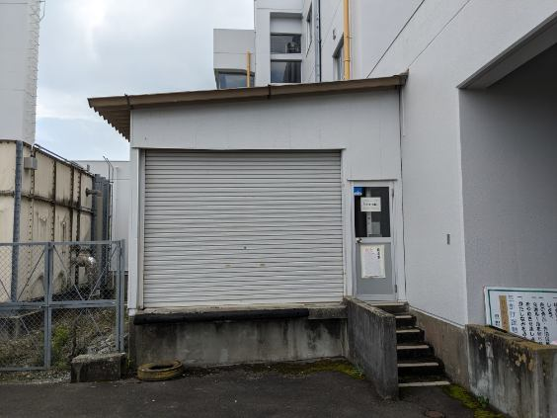 | 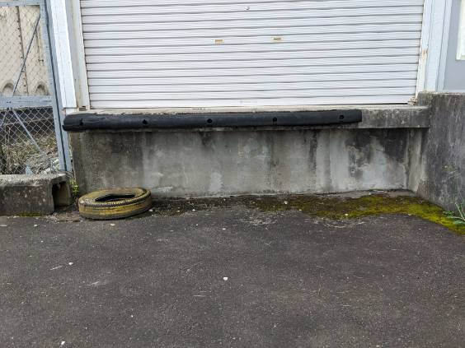
③ | ④
44cm
228cm
285cm
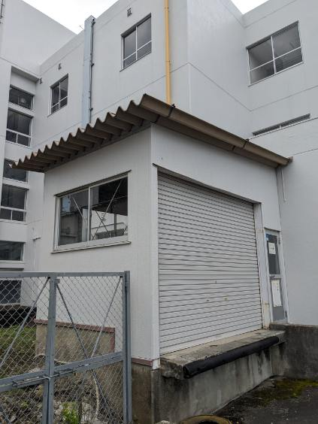 | 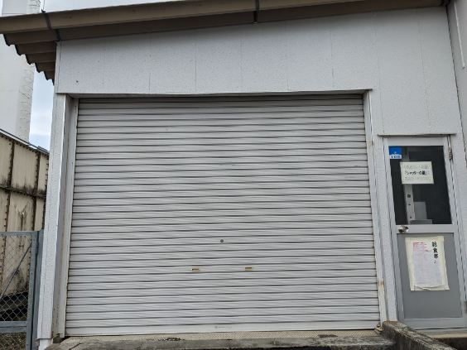

高屋小学校 プラットホーム写真
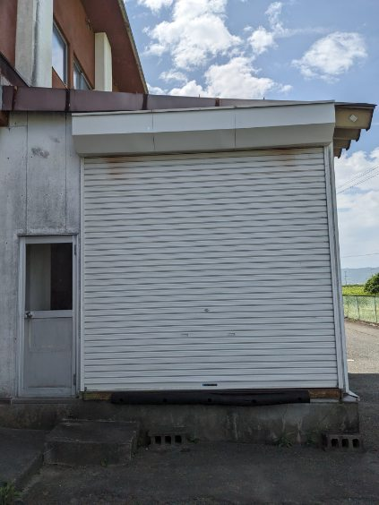
52cm
高屋小学校
①配膳室外正面 | ②
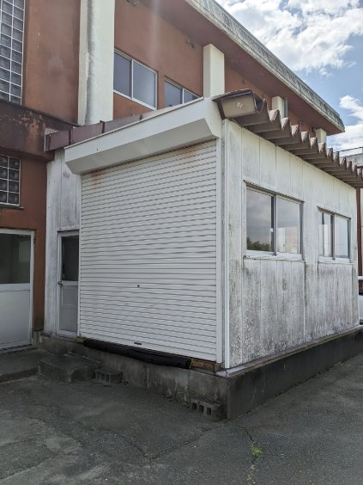 | 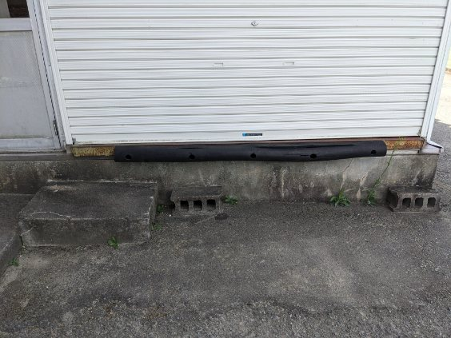
③
270cm
260cm

亘理中学校 プラットホーム写真
75cm
140cm
347cm
亘理中学校
①配膳室外正面 | ②
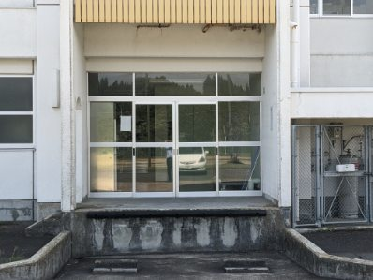 | 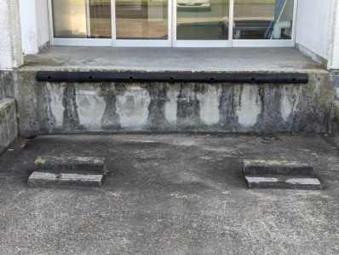
③ | ④
170cm
170cm
188cm
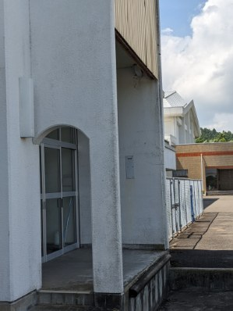 | 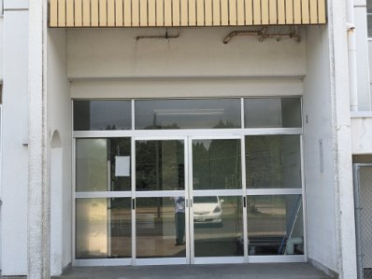

荒浜中学校 プラットホーム写真
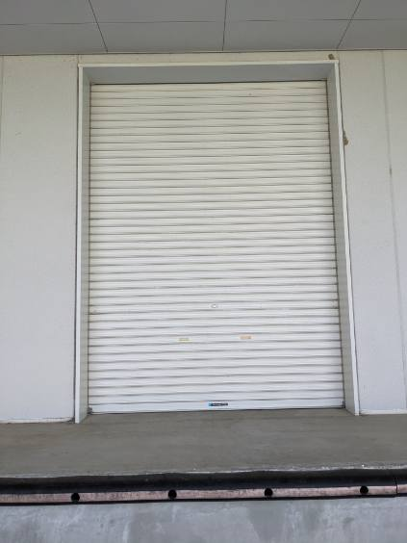
90cm
610cm
荒浜中学校
①配膳室外正面 | ②
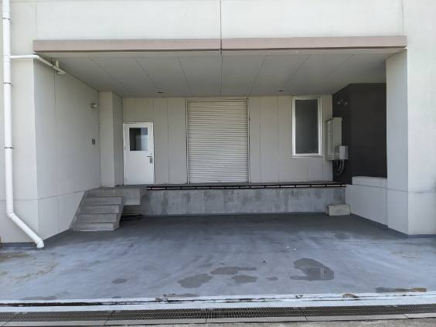 | 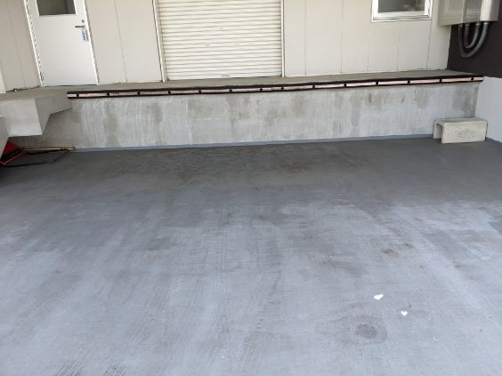
③
206cm
275cm
109cm

吉田中学校 プラットホーム写真
62cm
167cm
245cm
吉田中学校
①配膳室外正面 | ②
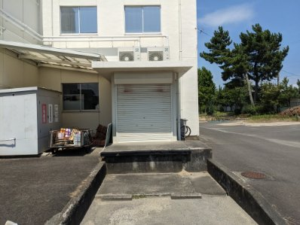 | 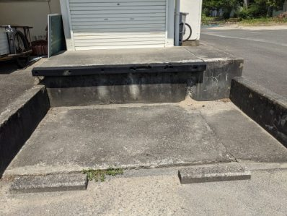
③ | ④
146cm
197cm
185cm
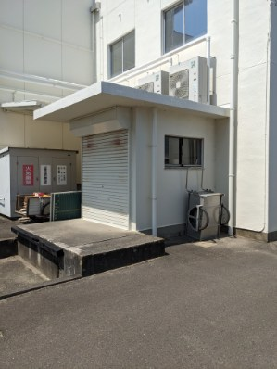 | 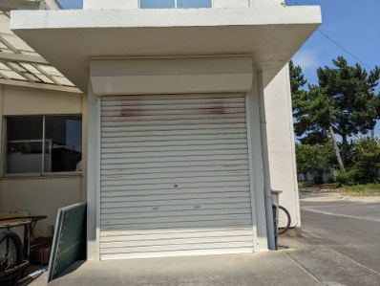

逢隈中学校 プラットホーム写真
90cm
130cm
390cm
逢隈中学校
①配膳室外正面 | ②
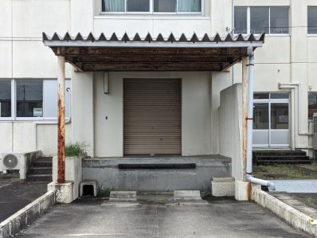 | 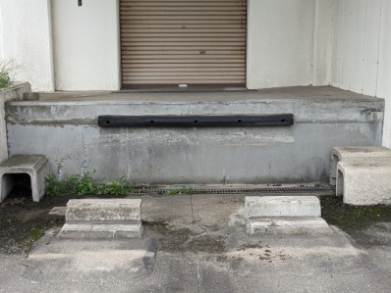
③ | ④
237cm
243cm
182cm
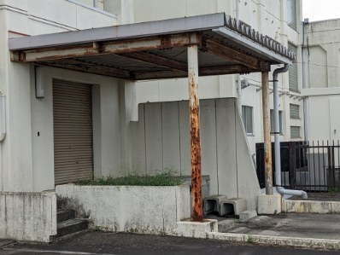 | 